FOLIO 49
 |  |  |  |  |  |  |  |  |  |  |  |  |  |  |  |  |  |  |  |  |  |  |  |  |  |  |  |  |  |  |  |  |  | DIAS | MES | MATRICULA
 |  | APELLIDO Y NOMBRE: Ariel Basseterre |  |  |  |  |  |  |  |  | LICENCIA: TLA |  |  |  |  |  |  |  | Nº | 29327413 |  |  |  |  | LEGAJO Nº 82468 |  |  |  |  | FOLIO | 49 |  |  | 1 | 1 | LV-KED
 |  |  |  |  |  |  |  |  |  |  |  |  |  |  |  |  |  |  |  |  |  |  |  |  |  |  |  |  |  |  |  |  |  | 2 | 2
AÑO 2026 |  | ITINERARIO |  |  | FINALIDAD DEL VUELO | AERONAVES UTILIZADAS |  |  |  | TIEMPOS DE VUELO |  |  |  |  |  |  |  | ATERRIZAJES | DISCRIMINACION DE TIEMPOS DE VUELO |  |  |  |  |  |  |  | ADIESTRADOR TERRESTRE / SIMULADOR |  | CERTIFICACIONES |  |  |  |  | 3 | 3
 |  | HORA DE SALIDA UTC | DESDE HASTA | HORA DE LLEGADA UTC |  | MARCA / MODELO | MATRICULA | POTENCIA | CLASE | SOBRE AERÓDROMO |  |  |  | TRAVESIA |  |  |  |  | INSTRUCT DE VUELO | MULTI MOTOR | REACTOR | TURBO HELICE | AERO APLICA- DOR | VUELO POR INSTRUMENTOS |  |  | INSTRUCTOR | PILOTO EN INSTRUCCIÓN |  |  |  |  |  | 4 | 4
 |  |  |  |  |  |  |  |  |  |  |  |  |  |  |  |  |  |  |  |  |  |  |  |  |  |  |  |  |  |  |  |  |  | 5 | 5
 |  |  |  |  |  |  |  |  |  |  |  |  |  |  |  |  |  |  |  |  |  |  |  | REAL |  | CAPOTA |  |  |  |  |  |  |  | 6 | 6
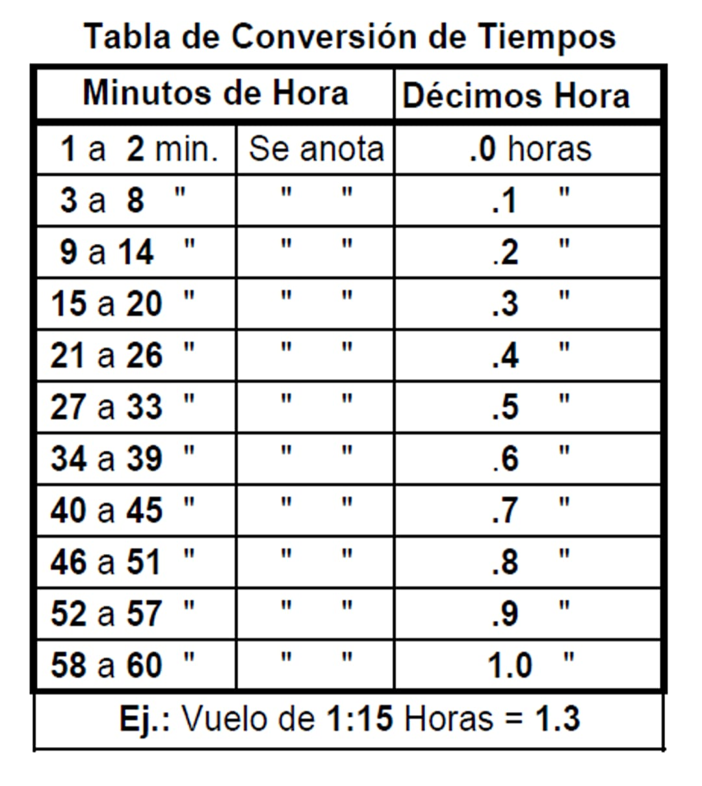
 |  |  |  |  |  |  |  |  |  | DE DIA |  | DE NOCHE |  | DE DIA |  | DE NOCHE |  |  |  |  |  |  |  |  |  |  |  |  |  |  |  |  |  | 7 | 7
 |  |  |  |  |  |  |  |  |  | Piloto | Copiloto | Piloto | Copiloto | Piloto | Copiloto | Piloto | Copiloto |  |  |  |  |  |  | PILOTO | COPILOTO |  |  |  |  |  |  |  |  | 8 | 8
DIA | MES |  |  |  |  | TOTALES PAGINA ANTERIOR |  |  |  | 2.8 | 0.0 | 0.0 | 0.0 | 543.3 | 715.8 | 194.4 | 440.6 | 1,010 | 0.0 | 1,894.1 | 1,798.6 | 78.8 | 0.0 | 569.9 | 1,051.0 | 0.0 | 0.0 | 126.0 | 1,896.9 |  | Total horas de vuelo de la pagina anterior |  |  | 9 | 9
24 | 7 | 18:55:00 | AER-CRR | 20:18:00 | LA | B738 | LV-KDQ | 26K | MULT-T |  |  |  |  |  | 1.4 |  |  | 1 |  | 1.4 | 1.4 |  |  |  | 1.2 |  |  |  |  |  |  |  |  | 10 | 10
24 | 7 | 20:45:00 | CRR-AER | 22:22:00 | LA | B738 | LV-KDQ | 26K | MULT-T |  |  |  |  |  | 1.6 |  |  | 1 |  | 1.6 | 1.6 |  |  |  | 1.4 |  |  |  |  |  |  |  |  | 11 | 11
25 | 7 | 0:14:00 | AER-DOZ | 2:22:00 | LA | B738 | LV-KEF | 26K | MULT-T |  |  |  |  |  |  |  | 2.1 | 1 |  | 2.1 | 2.1 |  |  |  | 1.9 |  |  |  |  |  |  |  |  | 12 | 12
25 | 7 | 2:50:00 | DOZ-CBA | 5:35:00 | LA | B738 | LV-KEF | 26K | MULT-T |  |  |  |  |  |  |  | 2.7 | 1 |  | 2.7 | 2.7 |  |  |  | 2.5 |  |  |  |  |  |  |  |  | 13
28 | 7 | 23:09:00 | AEP-EZE | 0:32:00 | LA | B738 | LV-KDQ | 26K | MULT-T |  |  |  |  |  |  |  | 1.4 | 1 |  | 1.4 | 1.4 |  |  |  | 1.2 |  |  |  |  |  |  |  |  | 14
 |  |  |  |  | LA | B738 |  | 26K | MULT-T |  |  |  |  |  |  |  |  |  |  | 0.0 | 0.0 |  |  |  |  |  |  |  |  |  |  |  |  | 15
 |  |  |  |  | LA | B738 |  | 26K | MULT-T |  |  |  |  |  |  |  |  |  |  | 0.0 | 0.0 |  |  |  |  |  |  |  |  |  |  |  |  | 16
 |  |  |  |  | LA | B738 |  | 26K | MULT-T |  |  |  |  |  |  |  |  |  |  | 0.0 | 0.0 |  |  |  |  |  |  |  |  |  |  |  |  | 17
 |  |  |  |  | LA | B738 |  | 26K | MULT-T |  |  |  |  |  |  |  |  |  |  | 0.0 | 0.0 |  |  |  |  |  |  |  |  |  |  |  |  | 18
 |  |  |  |  | LA | B738 |  | 26K | MULT-T |  |  |  |  |  |  |  |  |  |  | 0.0 | 0.0 |  |  |  |  |  |  |  |  |  |  |  |  | 19
 |  |  |  |  | LA | B738 |  | 26K | MULT-T |  |  |  |  |  |  |  |  |  |  | 0.0 | 0.0 |  |  |  |  |  |  |  |  |  |  |  |  | 20
 |  |  |  |  | LA | B738 |  | 26K | MULT-T |  |  |  |  |  |  |  |  |  |  | 0.0 | 0.0 |  |  |  |  |  |  |  |  |  |  |  |  | 21
 |  |  |  |  | LA | B738 |  | 26K | MULT-T |  |  |  |  |  |  |  |  |  |  | 0.0 | 0.0 |  |  |  |  |  |  |  |  |  |  |  |  | 22
 |  |  |  |  | LA | B738 |  | 26K | MULT-T |  |  |  |  |  |  |  |  |  |  | 0.0 | 0.0 |  |  |  |  |  |  |  |  |  |  | 12:15:00 | 4.6 | 23
 |  |  |  |  | LA | B738 |  | 26K | MULT-T |  |  |  |  |  |  |  |  |  |  | 0.0 | 0.0 |  |  |  |  |  |  |  |  |  | Total horas de vuelo de la pagina siguiente | 10:29:00 | 0.8 | 24
TOTALES A LA PAGINA SIGUIENTE |  |  |  |  |  |  |  |  |  | 2.8 | 0.0 | 0.0 | 0.0 | 543.3 | 718.8 | 194.4 | 446.8 | 1,015 | 0.0 | 1,903.3 | 1,807.8 | 78.8 | 0.0 | 569.9 | 1,059.2 | 0.0 | 0.0 | 126.0 | 1,906.1 |  |  | 1:46:00 | 3.8 | 25
HOJA DE LIBRO DE VUELO DE PILOTOS RESOLUCION ANAC 290/2012 del 15/05/2012 - MEDIDAS 35.5 cm X 16.5 cm |  |  |  |  |  |  |  |  |  |  |  |  |  |  |  |  |  |  |  |  |  |  |  |  |  |  |  |  |  |  |  |  |  | 26
 |  |  |  |  |  |  |  |  |  |  |  |  |  |  |  |  |  |  |  |  |  |  |  |  |  |  |  |  |  |  |  |  |  | 27
 |  |  |  |  |  |  |  |  |  |  |  |  |  |  |  |  |  |  |  | Los totales de estas columnas no deben sumarse a los totales generales ya que estan comprendidos en la columna TIEMPOS DE VUELO |  |  |  |  |  |  |  |  |  |  |  |  |  | 28
 |  |  |  |  |  |  |  |  |  |  |  |  |  |  |  |  |  |  |  |  |  |  |  |  |  |  |  |  |  |  |  |  |  | 29
 |  |  |  |  |  |  |  |  |  |  |  |  |  |  |  |  |  |  |  |  |  |  |  |  |  |  |  | FIRMA DEL TITULAR |  |  |  |  |  | 30
 |  |  |  |  |  |  |  |  |  |  |  |  |  |  |  |  |  |  |  |  |  |  |  |  |  |  |  |  |  |  |  |  |  | 31

